Накладная-№3
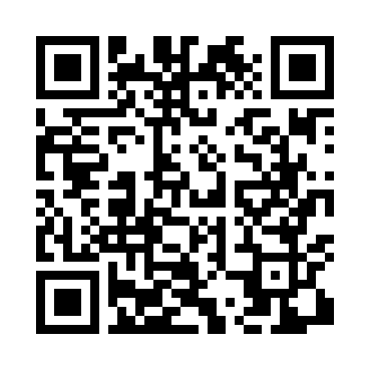
Номер товарно-транспортной накладной: |  |  | Торговый представитель: Amriyev Muhammad
Поставщик: Toshkent falcon fly 2 |  |  | Телефон торгового представителя: +998972880505
Дата отгрузки: 01.11.2025 |  |  | Контрагент: Dona zakass
Дата консигнации: |  |  | Адрес:
Доставщик: |  |  | Телефон:
Телефон доставщика:
Время заказа: 01.11.2025 15:54:00
№ | Штрих-код | Название товаров (работ,услуг) | Количество | Количество в кейсе | Цена | Сумма
 |  |  | 86 |  |  | 166.1
1 | 6958701524452 | Пластмассовая мусорная корзина 283 DB-152-445 | 1 | 1 шт. | 1.80 | 1.80
2 | 6982515614016 | Металлическая полка для обуви 3T (oq) XP-40-1 | 2 | 2 коробка | 20 | 40
3 | 2010880489213 | Металический Бак 45cm 40L (4,2 mm) DB-6-35 | 1 | 1 шт. | 25 | 25
4 | 6920251410455 | Складная пластиковая корзина для белья, 66 л, DB-140-45 | 3 | 3 шт. | 6.70 | 20.10
5 | 6918588140466 | Складная пластиковая корзина для белья, 100 л , DB-140-46 | 1 | 1 шт. | 9 | 9
6 | 6805019698859 | Сервировочные коврики 30*45 DB-98-85 | 78 | 78 шт. | 0.90 | 70.20
Итого: 166.1$|->UZS: 2,076,250.00

